表紙
オーナー様管理台帳（ＣＲＭ）
詳細設計書

サブシステム名： |  | トップページ

機 能 名： |  | トップページ(地図で表示)

 | 最終更新日 |  | ： | 2016/9/2

 | 最 終 版 数 |  | ： | 1.3

画面遷移
カテゴリ | 詳細設計書 | オーナー様管理台帳（ＣＲＭ） |  | 作成者 | 王少華 | 作成日 | 2015-11-09 | 版番
サブシステム | トップページ | トップページ(地図で表示) |  | 更新者 | 郭龍 | 更新日 | 2016-03-25 | 1.2
ＩＤ | CRMG010200 | 名称 | 画面遷移

ID:CRMG010200
トップページ(地図で表示)

ID：CRMG010100
トップページ(一般ユーザ)
ID：CRMG010100
トップページ(一般ユーザ)

「地図で表示」ボタン
「現在地周辺のオーナー様を検索する」ボタン
「オーナー様名順」ボタン
「物件名順」ボタン
「検索する」ボタン

ID：CRMG010300
トップページ(本社)
ID：CRMG010300
トップページ(本社)

「現在地周辺のオーナー様を検索する」ボタン
「事務所一覧へ戻る」ボタン

CSV出力画面
訪問履歴情報ダウンロード ボタン

画面遷移

ポップアップ

画面レイアウト
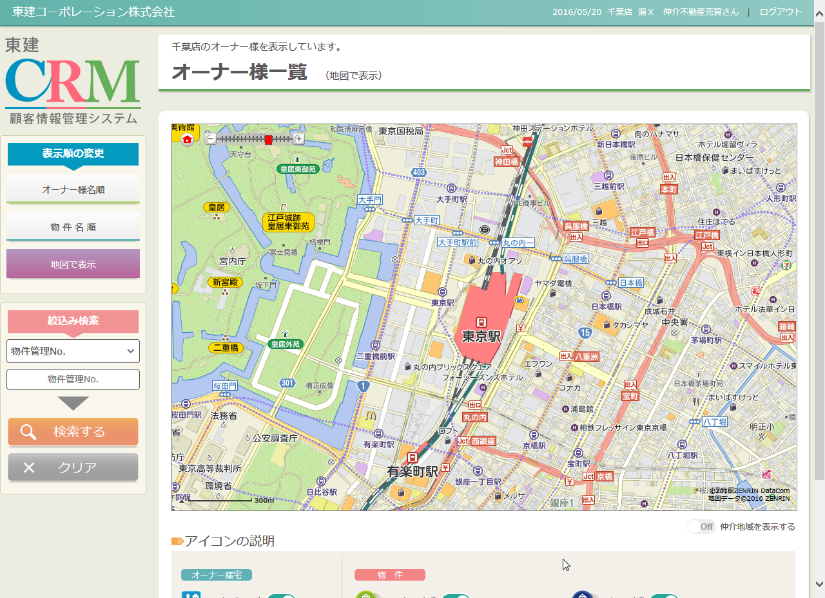
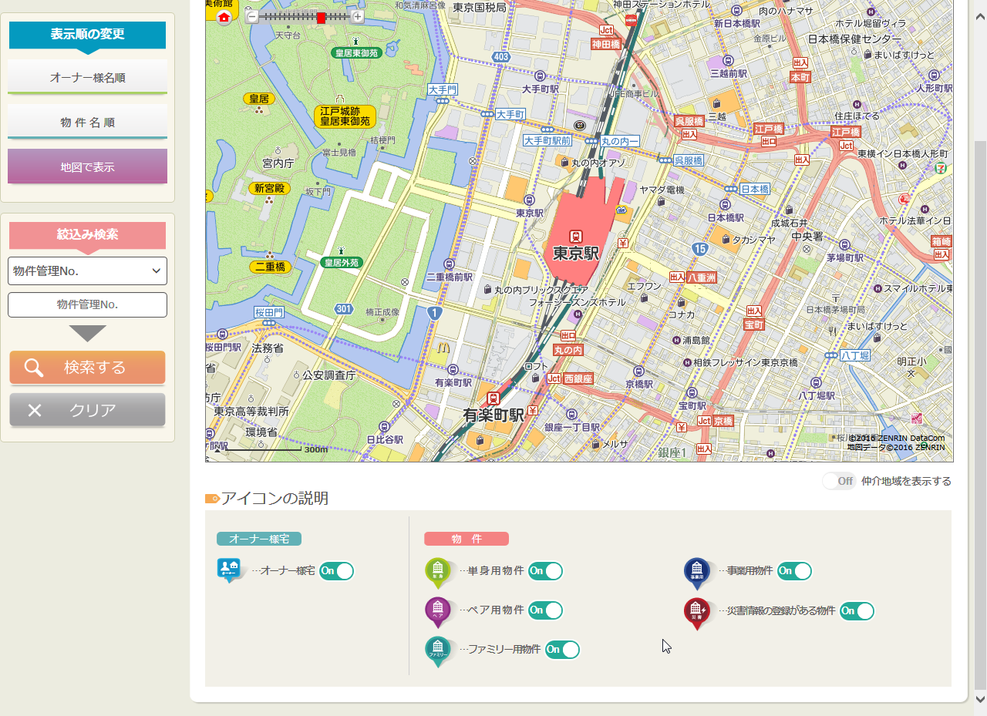
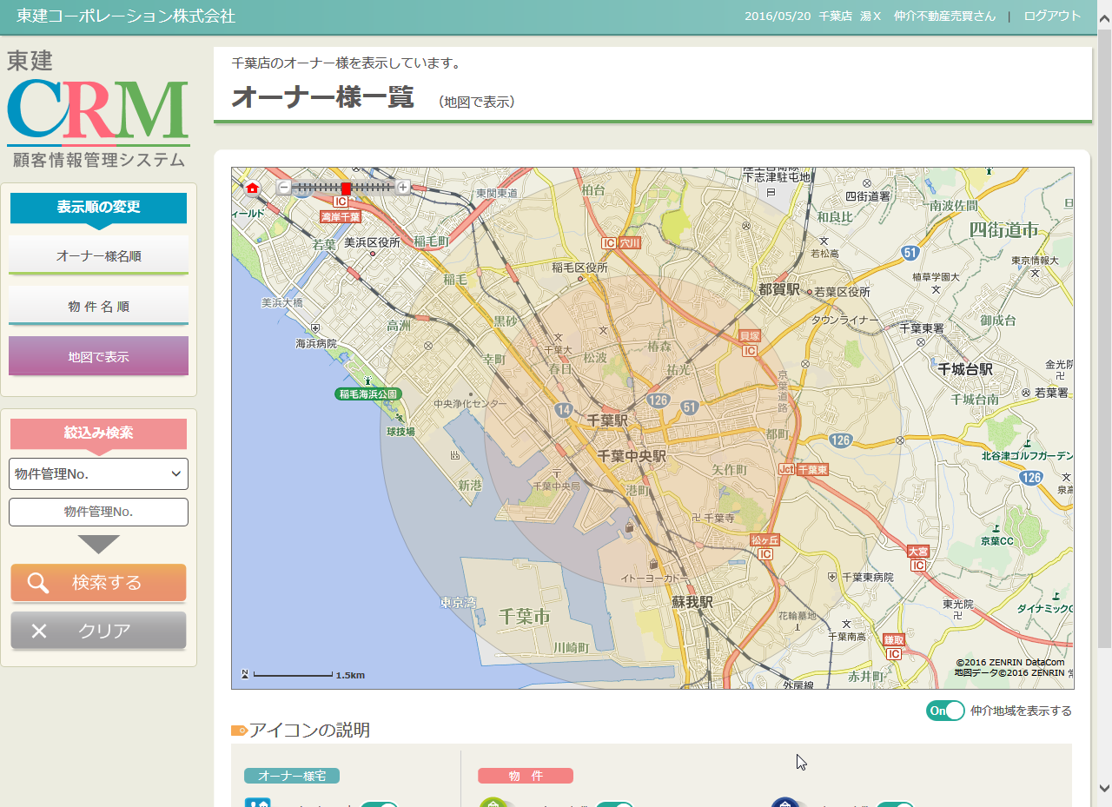
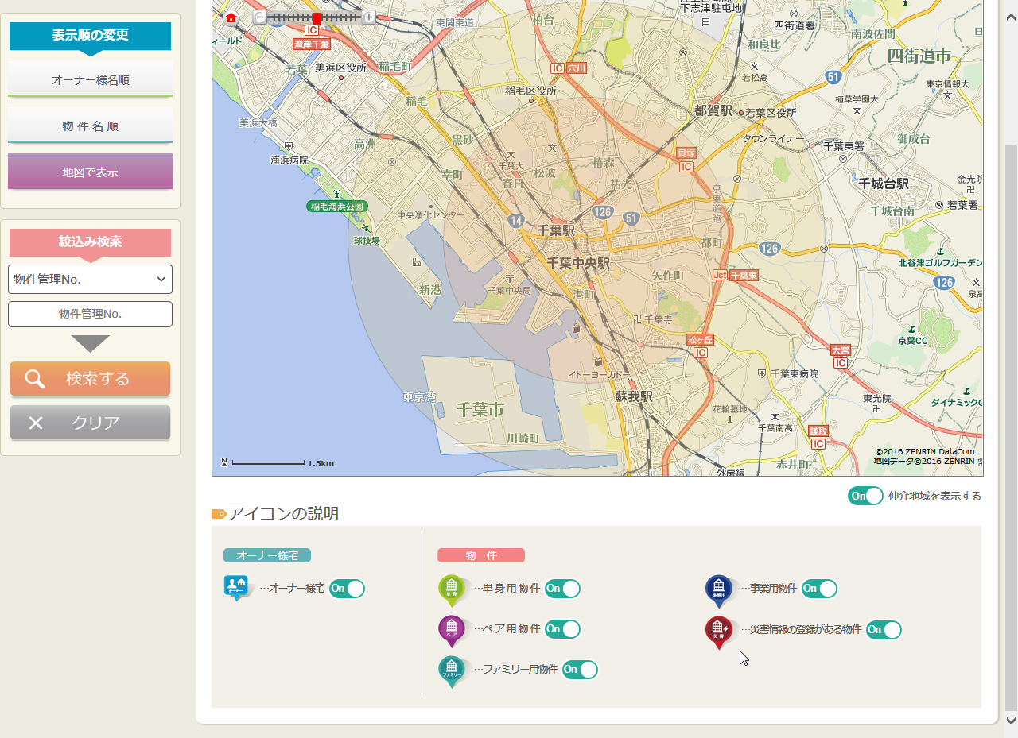
カテゴリ | 詳細設計書 | オーナー様管理台帳（ＣＲＭ） |  | 作成者 | 王少華 | 作成日 | 2015-11-09 | 版番
サブシステム | トップページ | トップページ(地図で表示) |  | 更新者 | 李煜周 | 更新日 | 2016-05-07 | 1.2
ＩＤ | CRMG010200 | 名称 | 画面レイアウト

処理フロー
カテゴリ |  | 詳細設計書 |  | オーナー様管理台帳（ＣＲＭ） |  |  |  | 作成者 | 王少華 | 作成日 | 2015-11-09 | 版番
サブシステム |  | トップページ |  | トップページ(地図で表示) |  |  |  | 更新者 | 郭龍 | 更新日 | 2016-07-14 | 1.3
ＩＤ |  | CRMG010200 |  | 名称 | 処理フロー

 | フロー名 |  | 1.画面初期化処理(A000)

開始

共通セッション
【A001】引数取得処理

部門マスタ
Success21部屋情報

店舗情報
Success21施主情報

【A002】DBからデータ取得処理
店舗写真情報
Success21物件情報

社員マスタ
災害情報
【A003】AS400からデータ取得処理

AS400賃貸条件データ
訪問履歴情報

【A004】初期化表示
PRODUCE物件情報
オーナー様判定情報

AS400
終了

メッセージ
画面
条件分岐
データ
処理
開始・終了

 | フロー名 |  | 2.店舗のアイコンクリック処理(B000)

開始

【B001】ポップアップ画面を開く

終了

メッセージ
画面
条件分岐
データ
処理
開始・終了

 | フロー名 |  | 3.物件のアイコンクリック処理(C000)

開始

Success21物件情報

災害情報
【C001】データ取得

AS400賃貸条件データ

【C003】ポップアップ画面を開く

終了

メッセージ
画面
条件分岐
データ
処理
開始・終了

 | フロー名 |  | 4.オーナー様のアイコンクリック処理(D000)

開始

AS400
【D001】データ取得

Success21物件情報

Success21施主情報
【D002】ポップアップ画面を開く

AS400賃貸条件データ

終了

メッセージ
画面
条件分岐
データ
処理
開始・終了

 | フロー名 |  | 5.閉じるボタンの押下処理(E000)

開始

【E001】ポップアップ画面を閉じる

終了

メッセージ
画面
条件分岐
データ
処理
開始・終了

 | フロー名 |  | 6.物件情報画面に災害アイコンの選択処理(F000)

開始

【F001】災害アイコンの選択処理

終了

メッセージ
画面
条件分岐
データ
処理
開始・終了

 | フロー名 |  | 7.仲介地域を表示するスイッチの押下処理(G000)

開始

【G001】スイッチの状況判断を行う

 |  |  |  |  |  |  | 'OFF'の場合

 |  |  |  |  |  | 'ON'の場合

店舗情報
【G002】仲介地域の表示
【G003】仲介地域の非表示

終了

メッセージ
画面
条件分岐
データ
処理
開始・終了

 | フロー名 |  | 8.物件情報画面に「オーナー様情報の確認」リンクの押下処理(H000)

開始

【H001】引数取得

【H002】画面遷移

終了

メッセージ
画面
条件分岐
データ
処理
開始・終了

 | フロー名 |  | 9.物件情報画面に「物件情報の確認」リンクの押下処理(I000)

開始

【I001】引数取得

【I002】画面遷移

終了

メッセージ
画面
条件分岐
データ
処理
開始・終了

 | フロー名 |  | 10.物件情報画面に「各種報告書の確認」リンクの押下処理(J000)

開始

【J001】引数取得

【J002】画面遷移

終了

メッセージ
画面
条件分岐
データ
処理
開始・終了

 | フロー名 |  | 11.物件情報画面に「災害情報の確認」リンクの押下処理(K000)

開始

【K001】引数取得

【K002】ポップアップを開く

終了

メッセージ
画面
条件分岐
データ
処理
開始・終了

 | フロー名 |  | 12.地図のホームボタンのクリック処理(L000)

開始

【L001】地図の中央位置変更処理

終了

メッセージ
画面
条件分岐
データ
処理
開始・終了

 | フロー名 |  | 13.説明エリアにスイッチのクリック処理(M000)

開始

【M001】スイッチの状況判断を行う

 |  |  |  |  |  |  | 'OFF'の場合

 |  |  |  |  |  | 'ON'の場合

【M002】アイコン表示
【M003】アイコンの非表示

終了

メッセージ
画面
条件分岐
データ
処理
開始・終了

 | フロー名 |  | 14.絞込み検索エリアに検索ボタンのクリック処理(N000)

AS400
開始

Success21部屋情報

Success21施主情報
【N001】検索処理

Success21物件情報

災害情報

訪問履歴情報
終了

PRODUCE物件情報

オーナー様判定情報

メッセージ
画面
条件分岐
データ
処理
開始・終了

 | フロー名 |  | 15.クリアボタンのクリック処理(O000)

開始

【O001】クリア処理

終了

メッセージ
画面
条件分岐
データ
処理
開始・終了

 | フロー名 |  | 16.オーナー様ポップアップ画面の他５棟リンクのクリック処理(P000)

開始

【P001】オーナー様ポップアップ画面の他５棟リンクのクリック処理

終了

メッセージ
画面
条件分岐
データ
処理
開始・終了

 | フロー名 |  | 17.訪問履歴情報ダウンロードボタン押下処理(Q000)

開始

Success21部屋情報
AS400賃貸条件データ
Success21物件情報

【Q001】訪問履歴情報ダウンロードボタン押下処理

終了

メッセージ
画面
条件分岐
データ
処理
開始・終了

